EXPLICACIÓN
PLANTILLA PROYECTOS 2024

 |  |  | ⏬Cómo funciona esta plantilla⏬
 |  |  |  | https://youtu.be/Ewbtg1yEhYY |  | *Si no puedes hacer clic en el enlace, cópialo en tu navegador
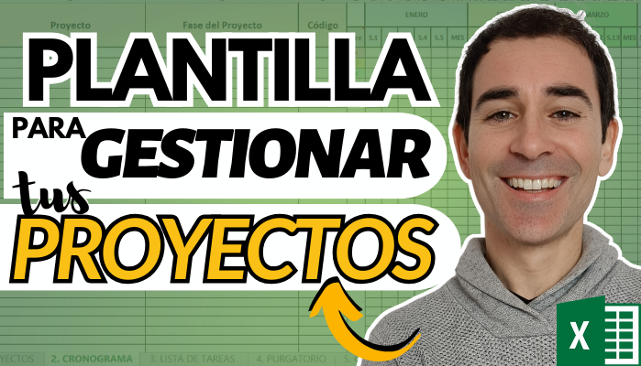

💡 ¿Tienes alguna duda o sugerencia? Escríbenos a nuestro correo electrónico: contact@emorganizer.com

 |  | 🗒️ ¿Quieres saber más? Lee nuestro blog: |  |  | https://www.emorganizer.com/blog

 | 📺 Suscríbete al canal de Youtube de Miquel Nadal: |  |  |  | https://www.youtube.com/@MiquelNadalVela?sub_confirmation=1

5. CURSO PROYECTOS
CURSO 'GESTIÓN DE PROYECTOS'

Curso completo de 3,5 horas para gestionar proyectos sencillos de forma efectiva, tanto en lo técnico como en lo humano

Incluye 12 plantillas de Excel para construir tus propios proyectos para mejorar la organización individual y en equipo

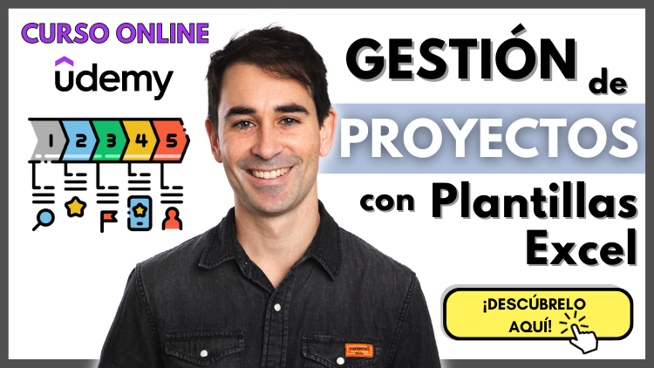

 | *Haz clic en las imagen y podrás acceder directamente al curso

6. HERRAMIENTAS









HERRAMIENTAS DE GESTIÓN DE PROYECTOS

*Haz clic en las imágenes y podrás acceder directamente a los cursos online de cada una de las herramientas

